data1
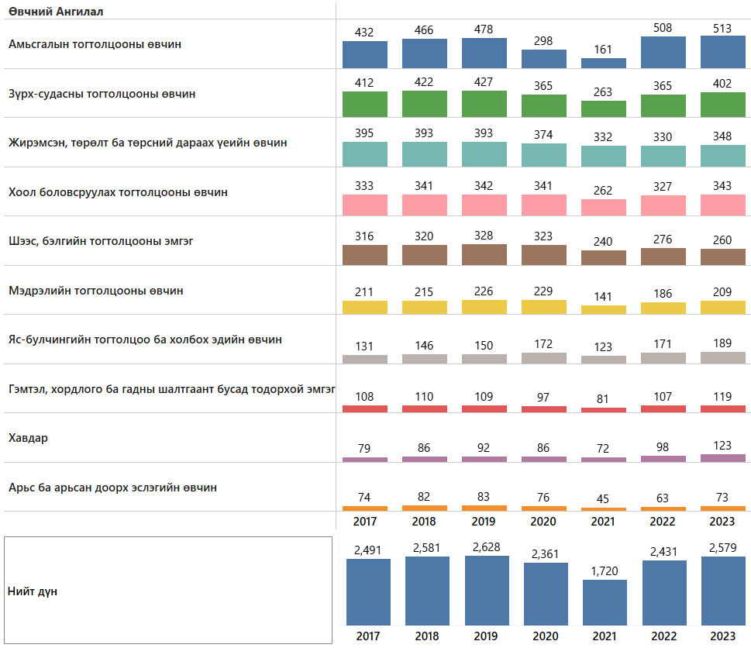
он | Өвчний ангилал | Хэвтэн эмчлүүлсэн хүний тоо
2017 | Амьсгалын тогтолцооны өвчин | 432
2018 | Амьсгалын тогтолцооны өвчин | 466
2019 | Амьсгалын тогтолцооны өвчин | 478
2020 | Амьсгалын тогтолцооны өвчин | 298
2021 | Амьсгалын тогтолцооны өвчин | 161
2022 | Амьсгалын тогтолцооны өвчин | 508
2023 | Амьсгалын тогтолцооны өвчин | 513
2017 | Зүрх-судасны тогтолцооны өвчин | 412
2018 | Зүрх-судасны тогтолцооны өвчин | 422
2019 | Зүрх-судасны тогтолцооны өвчин | 427
2020 | Зүрх-судасны тогтолцооны өвчин | 365
2021 | Зүрх-судасны тогтолцооны өвчин | 263
2022 | Зүрх-судасны тогтолцооны өвчин | 365
2023 | Зүрх-судасны тогтолцооны өвчин | 402
2017 | Жирэмсэн, төрөлт ба төрсний дараах үеийн өвчин | 395
2018 | Жирэмсэн, төрөлт ба төрсний дараах үеийн өвчин | 393
2019 | Жирэмсэн, төрөлт ба төрсний дараах үеийн өвчин | 393
2020 | Жирэмсэн, төрөлт ба төрсний дараах үеийн өвчин | 374
2021 | Жирэмсэн, төрөлт ба төрсний дараах үеийн өвчин | 332
2022 | Жирэмсэн, төрөлт ба төрсний дараах үеийн өвчин | 330
2023 | Жирэмсэн, төрөлт ба төрсний дараах үеийн өвчин | 348
2017 | Хоол боловсруулах тогтолцооны өвчин | 333
2018 | Хоол боловсруулах тогтолцооны өвчин | 341
2019 | Хоол боловсруулах тогтолцооны өвчин | 342
2020 | Хоол боловсруулах тогтолцооны өвчин | 341
2021 | Хоол боловсруулах тогтолцооны өвчин | 262
2022 | Хоол боловсруулах тогтолцооны өвчин | 327
2023 | Хоол боловсруулах тогтолцооны өвчин | 343
2017 | Шээс, бэлгийн тогтолцооны эмгэг | 316
2018 | Шээс, бэлгийн тогтолцооны эмгэг | 320
2019 | Шээс, бэлгийн тогтолцооны эмгэг | 328
2020 | Шээс, бэлгийн тогтолцооны эмгэг | 323
2021 | Шээс, бэлгийн тогтолцооны эмгэг | 240
2022 | Шээс, бэлгийн тогтолцооны эмгэг | 276
2023 | Шээс, бэлгийн тогтолцооны эмгэг | 260
2017 | Мэдрэлийн тогтолцооны өвчин | 211
2018 | Мэдрэлийн тогтолцооны өвчин | 215
2019 | Мэдрэлийн тогтолцооны өвчин | 226
2020 | Мэдрэлийн тогтолцооны өвчин | 229
2021 | Мэдрэлийн тогтолцооны өвчин | 141
2022 | Мэдрэлийн тогтолцооны өвчин | 186
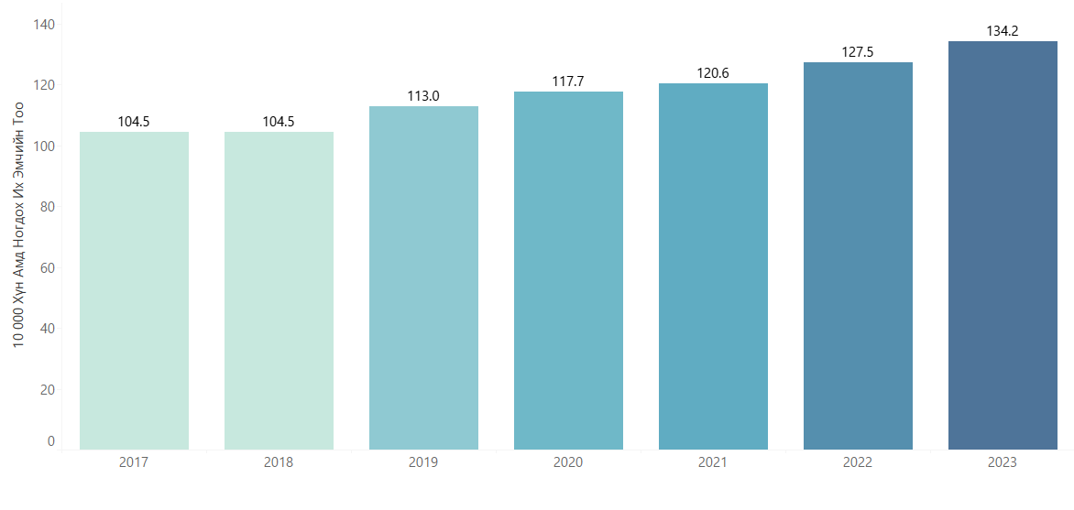
2023 | Мэдрэлийн тогтолцооны өвчин | 209
2017 | Яс-булчингийн тогтолцоо ба холбох эдийн өвчин | 131
2018 | Яс-булчингийн тогтолцоо ба холбох эдийн өвчин | 146
2019 | Яс-булчингийн тогтолцоо ба холбох эдийн өвчин | 150
2020 | Яс-булчингийн тогтолцоо ба холбох эдийн өвчин | 172
2021 | Яс-булчингийн тогтолцоо ба холбох эдийн өвчин | 123
2022 | Яс-булчингийн тогтолцоо ба холбох эдийн өвчин | 171
2023 | Яс-булчингийн тогтолцоо ба холбох эдийн өвчин | 189
2017 | Гэмтэл, хордлого ба гадны шалтгаант бусад тодорхой эмгэг | 108
2018 | Гэмтэл, хордлого ба гадны шалтгаант бусад тодорхой эмгэг | 110
2019 | Гэмтэл, хордлого ба гадны шалтгаант бусад тодорхой эмгэг | 109
2020 | Гэмтэл, хордлого ба гадны шалтгаант бусад тодорхой эмгэг | 97
2021 | Гэмтэл, хордлого ба гадны шалтгаант бусад тодорхой эмгэг | 81
2022 | Гэмтэл, хордлого ба гадны шалтгаант бусад тодорхой эмгэг | 107
2023 | Гэмтэл, хордлого ба гадны шалтгаант бусад тодорхой эмгэг | 119
2017 | Хавдар | 79
2018 | Хавдар | 86
2019 | Хавдар | 92
2020 | Хавдар | 86
2021 | Хавдар | 72
2022 | Хавдар | 98
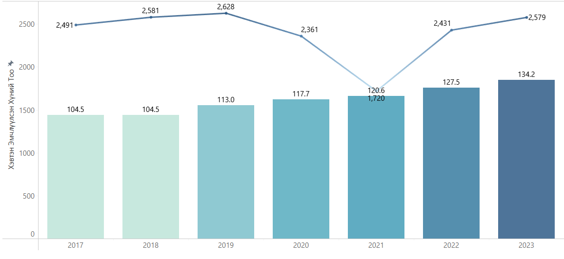
2023 | Хавдар | 123
2017 | Арьс ба арьсан доорх эслэгийн өвчин | 74
2018 | Арьс ба арьсан доорх эслэгийн өвчин | 82
2019 | Арьс ба арьсан доорх эслэгийн өвчин | 83
2020 | Арьс ба арьсан доорх эслэгийн өвчин | 76
2021 | Арьс ба арьсан доорх эслэгийн өвчин | 45
2022 | Арьс ба арьсан доорх эслэгийн өвчин | 63
2023 | Арьс ба арьсан доорх эслэгийн өвчин | 73

